Layout Screen
Detail Design | Project | ASOFT - ERP.NET | ID Screen | CRMF2083 | Created By | Tấn Đạt | Updated By | Tấn Đạt
 | Module | ASOFT-CRM | Name Screen | Cập nhật xử lý công việc | Created Date | 06/02/2018 | Updated Date | 06/02/2018

Layout |  |  |  |  |  |  | Overview
 |  |  |  |  |  |  | Sử dụng màn hình này để: Cập nhật chi tiết xử lý công việc

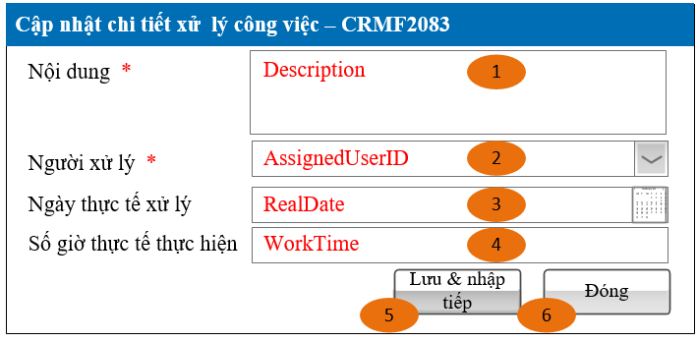
 |  |  |  |  |  |  | Flow Screen
 |  |  |  |  |  |  | Login -> Nghiệp vụ -> Yêu cầu -> Xem chi tiết yêu cầu -> Thêm chi tiết xử lý công việc

Form Func Spec
Detail Design |  | Project | ASOFT - ERP.NET | ID Screen | CRMF2083 | Created By | Tấn Đạt | Updated By | Tấn Đạt
 |  | Module | ASOFT-CRM | Name Screen | Cập nhật xử lý công việc | Created Date | 06/02/2018 | Updated Date | 06/02/2018

I. KHÁI QUÁT CHỨC NĂNG

II. LOAD DỮ LiỆU (FORM_LOAD)
 | 1. Kiểm tra phân quyền

 | 2. Biến và tham số

 | 3. Đổ nguồn cho combo
 | Combo Người xử lý thực thi SQL002

 | 4. Đổ nguồn cho Form, Grid, Control

 | 5. Đổ nguồn ngoại lệ cho combo

III. XỬ LÝ SỰ KiỆN

Click btnSave
Luồng 1: Sự kiện click Button btnSave
Check input require
Text Messege
00ML000001
Có
không
Insert
@SQL001

Click btnClose
Luồng 2: Sự kiện click Button btnClose
Change
Load Form CRMF2082
Có
không
Insert
@SQL001

Popup
Messege
00ML000016
Check input require
không
Có

không
Có
Text Messege
00ML000001

IV. LƯU ADD NEW (SAVE_CLICK)
 | 1. Kiểm tra trước khi lưu
 | Thực thi luồng 1

 | 2. Lưu
 | Thực thi luồng 1

V. LƯU EDIT (SAVE_CLICK)
 | 1. Kiểm tra trước khi lưu

 | 2. Lưu

VI. XÓA (DEELETE_CLICK)
 | 1. Kiểm tra trước khi xóa

 | 2. Xóa

VII. IN (PRINT_CLICK)

